Foglio1
(Titolo)
Autore: Riccardo Mattuzzi

(Titolo tabella)
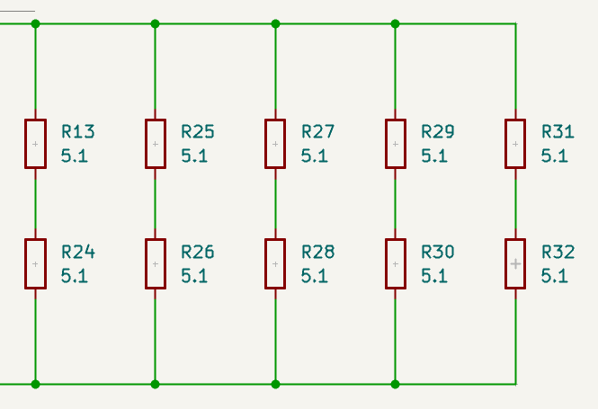
 | Target
 | Serie | 2 | [-]
 | Parallelo | 9 | [-]

 | Dati resistenza
 | R | 62 | [Ohm]
 | P_nom | 1 | [W]
 | I_lim | 0.127000127 | [A]
 | V | 7.874007874 | [V]
 |  |  |  |  | Dati in ingresso
 | Dati circuito reale |  |  |  | V | 12 | [V]
 | V_imposto | 12 | [V] |  | I | 0.87096774194 | [A]
 | R_eq | 13.777777778 | [Ohm] |  | P | 10.451612903 | [A]
 | I_tot_reale | 0.87096774194 | [A]
 | I_res_reale | 0.096774193548 | [A] | 76%
 | P_res_reale | 0.58064516129 | [W] | 58%
 | P_tot_reale | 10.451612903 | [W]

